Dividend PMT
ข้อมูลการจ่ายเงินปันผล
 | งวดการจ่ายปันผล | วันที่จ่ายปันผล | ประเภท | อัตราการจ่าย | รวมอัตราการ | จำนวนเงิน
 |  |  |  | เงินปันผล (บาท) | จ่ายเงินปันผล (บาท) | (พันล้านบาท)
2569 | ระหว่างกาลครั้งที่ 1 | 12 มิถุนายน 2569 | เงินสด | 0.175 | 0.175 | 0.98
2568 | ประจำปี | 22 พฤษภาคม 2569 | เงินสด | 0.175 | 0.7 | 3.93
 | ระหว่างกาลครั้งที่ 3 | 11 ธันวาคม 2568 | เงินสด | 0.175
 | ระหว่างกาลครั้งที่ 2 | 11 กันยายน 2568 | เงินสด | 0.175
 | ระหว่างกาลครั้งที่ 1 | 12 มิถุนายน 2568 | เงินสด | 0.175
2567 | ประจำปี | 23 พฤษภาคม 2568 | เงินสด | 0.175 | 0.7 | 3.93
 | ระหว่างกาลครั้งที่ 3 | 11 ธันวาคม 2567 | เงินสด | 0.175
 | ระหว่างกาลครั้งที่ 2 | 12 กันยายน 2567 | เงินสด | 0.175
 | ระหว่างกาลครั้งที่ 1 | 12 มิถุนายน 2567 | เงินสด | 0.175
2566 | ประจำปี | 23 พฤษภาคม 2567 | เงินสด | 0.175 | 0.925 | 5.19
 | ระหว่างกาลครั้งที่ 3 | 14 ธันวาคม 2566 | เงินสด | 0.25
 | ระหว่างกาลครั้งที่ 2 | 13 กันยายน 2566 | เงินสด | 0.25
 | ระหว่างกาลครั้งที่ 1 | 14 มิถุนายน 2566 | เงินสด | 0.25
2565 | ประจำปี | 19 พฤษภาคม 2566 | เงินสด | 0.4 | 1.6 | 2.25
 | ระหว่างกาลครั้งที่ 3 | 15 ธันวาคม 2565 | เงินสด | 0.4
 | ระหว่างกาลครั้งที่ 2 | 15 กันยายน 2565 | เงินสด | 0.4
 | ระหว่างกาลครั้งที่ 1 | 16 มิถุนายน 2565 | เงินสด | 0.4
2564 | ประจำปี | 20 พฤษภาคม 2565 | เงินสด | 0.25 | 1 | 5.61
 | ระหว่างกาลครั้งที่ 3 | 9 ธันวาคม 2564 | เงินสด | 0.25
 | ระหว่างกาลครั้งที่ 2 | 15 กันยายน 2564 | เงินสด | 0.25
 | ระหว่างกาลครั้งที่ 1 | 10 มิถุนายน 2564 | เงินสด | 0.25
2563 | ประจำปี | 20 พฤษภาคม 2564 | เงินสด | 0.175 | 0.7 | 3.93
 | ระหว่างกาลครั้งที่ 3 | 9 ธันวาคม 2563 | เงินสด | 0.175
 | ระหว่างกาลครั้งที่ 2 | 10 กันยายน 2563 | เงินสด | 0.175
 | ระหว่างกาลครั้งที่ 1 | 11 มิถุนายน 2563 | เงินสด | 0.175
2562 | ประจำปี | 8 พฤษภาคม 2563 | เงินสด | 0.175 | 1.225 | 6.88
 | ระหว่างกาลครั้งที่ 3 | 11 ธันวาคม 2562 | เงินสด | 0.35
 | ระหว่างกาลครั้งที่ 2 | 5 กันยายน 2562 | เงินสด | 0.35
 | ระหว่างกาลครั้งที่ 1 | 4 มิถุนายน 2562 | เงินสด | 0.35
2561 | ประจำปี | 23 พฤษภาคม 2562 | เงินสด | 0.35 | 1.4 | 7.83
 | ระหว่างกาลครั้งที่ 2 | 18 ธันวาคม 2561 | เงินสด | 0.35
 | ระหว่างกาลครั้งที่ 1 | 4 กันยายน 2561 | เงินสด | 0.7
2560 | ประจำปี | 25 พฤษภาคม 2561 | เงินสด | 0.55 | 1 | 5.36
 | ระหว่างกาล | 6 กันยายน 2560 | เงินสด | 0.45
2559 | ประจำปี | 23 พฤษภาคม 2560 | เงินสด | 0.36 | 0.66 | 1.44
 | ระหว่างกาล | 7 กันยายน 2559 | เงินสด | 0.3
2558 | ประจำปี | 23 พฤษภาคม 2559 | เงินสด | 0.24 | 0.48 | 2.31
 | ระหว่างกาล | 4 กันยายน 2558 | เงินสด | 0.24
2557 | ประจำปี | 22 พฤษภาคม 2558 | เงินสด | 0.19 | 0.38 | 1.83
 | ระหว่างกาล | 5 กันยายน 2557 | เงินสด | 0.19
2556 | ประจำปี | 22 พฤษภาคม 2557 | เงินสด | 0.14 | 0.28 | 1.35
 | ระหว่างกาล | 5 กันยายน 2556 | เงินสด | 0.14
2555 | ประจำปี | 23 พฤษภาคม 2556 | เงินสด | 0.18 | 0.36 | 1.73
 | ระหว่างกาล | 6 กันยายน 2555 | เงินสด | 0.18
2554 | ประจำปี | 24 พฤษภาคม 2555 | เงินสด | 0.5 | 1 | 4.81
 | ระหว่างกาล | 5 กันยายน 2554 | เงินสด | 0.5
หมายเหตุ:
การจ่ายเงินปันผลเป็นการจ่ายจากรายได้ที่ได้รับการยกเว้นไม่ต้องนำมาคำนวณเป็นรายได้เพื่อเสียภาษีเงินได้นิติบุคคล การหักภาษี ณ ที่จ่ายจากการจ่ายเงินปันผล
ไม่สามารถเครดิตภาษีเงินปันผลคืนจากกรมสรรพากร อย่างไรก็ตาม การจ่ายเงินปันผลให้แก่บริษัทจดทะเบียน หรือบริษัทซึ่งมีการถือหุ้นมากกว่าร้อยละ 25 และถือนานเกินกว่า 6 เดือนไม่ต้องหักภาษี ณ ที่จ่าย

ข้อมูลการจ่ายเงินปันผล
 | ระหว่างกาลครั้งที่ 1 | ระหว่างกาลครั้งที่ 2 | ระหว่างกาลครั้งที่ 3 | ประจำปี | Total
2554 | 0.50 |  |  | 0.50 | 1.00
2555 | 0.18 |  |  | 0.18 | 0.36
2556 | 0.14 |  |  | 0.14 | 0.28
2557 | 0.19 |  |  | 0.19 | 0.38
2558 | 0.24 |  |  | 0.24 | 0.48
2559 | 0.30 |  |  | 0.36 | 0.66
2560 | 0.45 |  |  | 0.55 | 1.00
2561 | 0.70 | 0.35 |  | 0.35 | 1.40
2562 | 0.35 | 0.35 | 0.35 | 0.18 | 1.22
2563 | 0.18 | 0.18 | 0.18 | 0.18 | 0.70
2564 | 0.25 | 0.25 | 0.25 | 0.25 | 1.00
2565 | 0.40 | 0.40 | 0.40 | 0.40 | 1.60
2566 | 0.25 | 0.25 | 0.25 | 0.18 | 0.93
2567 | 0.18 | 0.18 | 0.18 | 0.18 | 0.70
2568 | 0.18 | 0.18 | 0.18 | 0.18 | 0.70
2569 | 0.18 |  |  |  | 0.18

 |  |  |  |  |  |  |  | ระหว่างกาลครั้งที่ 1 | ระหว่างกาลครั้งที่ 2 | ระหว่างกาลครั้งที่ 3 | ประจำปี | Total
 |  |  |  |  |  |  | 2554 | 0.50 |  |  | 0.50 | 1.00
 |  |  |  |  |  |  | 2555 | 0.18 |  |  | 0.18 | 0.36
 |  |  |  |  |  |  | 2556 | 0.14 |  |  | 0.14 | 0.28
 |  |  |  |  |  |  | 2557 | 0.19 |  |  | 0.19 | 0.38
 |  |  |  |  |  |  | 2558 | 0.24 |  |  | 0.24 | 0.48
 |  |  |  |  |  |  | 2559 | 0.30 |  |  | 0.36 | 0.66
 |  |  |  |  |  |  | 2560 | 0.45 |  |  | 0.55 | 1.00
 |  |  |  |  |  |  | 2561 | 0.70 | 0.35 |  | 0.35 | 1.40
 |  |  |  |  |  |  | 2562 | 0.35 | 0.35 | 0.35 | 0.18 | 1.22
 |  |  |  |  |  |  | 2563 | 0.18 | 0.18 | 0.18 | 0.18 | 0.70
 |  |  |  |  |  |  | 2564 | 0.25 | 0.25 | 0.25 | 0.25 | 1.00
 |  |  |  |  |  |  | 2565 | 0.40 | 0.40 | 0.40 | 0.40 | 1.60
 |  |  |  |  |  |  | 2566 | 0.25 | 0.25 | 0.25 | 0.175 | 0.93
 |  |  |  |  |  |  | 2567 | 0.175 | 0.175 | 0.175 | 0.175 | 0.70
 |  |  |  |  |  |  | 2568 | 0.175 | 0.175 | 0.175 | 0.175 | 0.70
 |  |  |  |  |  |  | 2569 | 0.175 |  |  |  | 0.18

IVL - สิทธิประโยชน์ - SETTRADE.COM

IVL Debt
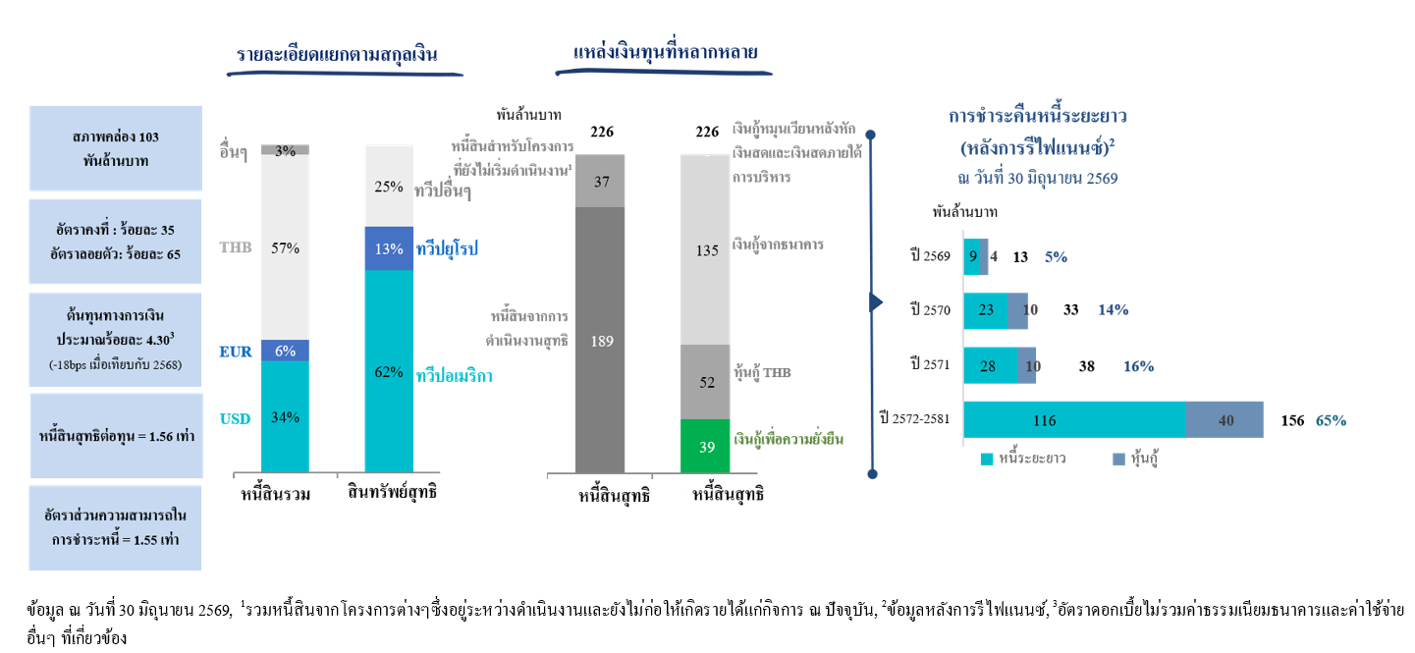

IVL Shareholding Structure
ผู้ถือหุ้นหลัก ณ วันที่ 29 พฤษภาคม 2569
ลำดับที่ | ผู้ถือหุ้น | จำนวนหุ้น | ร้อยละ
1 | INDORAMA RESOURCES LTD.1 | 3,688,403,618 | 65.69
2 | THAI NVDR LTD. | 328,292,662 | 5.85
3 | BANGKOK BANK PLC. | 270,905,264 | 4.83
4 | VAYU 1 | 195,808,700 | 3.49
5 | SOCIAL SECURITY OFFICE | 94,564,840 | 1.68
6 | SOUTH EAST ASIA UK (TYPE C) NOMINEES LIMITED | 73,428,641 | 1.31
7 | N.C.B.TRUST LIMITED- NORGES BANK 37 | 32,855,600 | 0.59
8 | BBHISL NOMINEES LIMITED | 29,959,643 | 0.53
9 | TISCO MASTER POOLED REGISTERED PROVIDENT FUND | 27,336,100 | 0.49
10 | Other Shareholders | 872,996,840 | 15.55
 | จำนวนหุ้นรวม | 5,614,551,908 | 100.00
Remarks: 1 Group of Lohia Family |  | จำนวนหุ้น | ร้อยละ
 | - INDORAMA RESOURCES LTD.* | 3,688,403,618 | 65.69
 | - MR. ALOKE LOHIA** | 1,000,010 | 0.02
 | - MR. ANUJ LOHIA | 10 | -
*ถือครองโดย Canopus International Limited*** ร้อยละ 99.98
**การถือหุ้นของ Mr. Aloke Lohia ในบริษัทผ่านครอบครัวในการถือครองหุ้นใน Canopus International Limited มีมากกว่า 25 เท่าของอัตราเงินเดือนพื้นฐานรายปี
***Mr. Aloke Lohia และสมาชิกครอบครัวมีสิทธิในการออกเสียงถึงร้อยละ 76 และส่วนได้เสียในทุนถึงร้อยละ 50 ใน Canopus
ในขณะที่สิทธิในการออกเสียงที่เหลือที่ร้อยละ 24 และ ร้อยละ 50 ของส่วนได้เสียในทุนได้รับการควบคุมอย่างมีประสิทธิภาพ
เพื่อผลประโยชน์ของ Mr. Sri Prakash Lohia และสมาชิกครอบครัว |  |  |  | Don’t remove | Percentage
 |  |  |  | Promotors | 66%
โครงสร้างผู้ถือหุ้นของบริษัท
Free Float
Promotors | 66% |  | 66%
 | 7%
 | 16%
 | 11%
 |  |  |  |  |  | - Bangkok Insurance PCL.

 |  |  |  | Retail | 7%
 |  |  |  | Domestic Institutions | 16%
 |  |  |  | Foreign Institutions (Including NVDR 100%) | 11%
 |  |  |  |  | 34%
 |  |  |  |  | #REF!

The Stock Exchange of Thailand (SET) Market Insight (พฤษภาคม 2569) |  |  |  | Market_Statistics_Month_th_TH (2017-present)
จำนวนบริษัทจดทะเบียนใน SET: 638
SET total market capitalisation = 20 ล้านล้านบาท
SET daily average turnover ม.ค.-พ.ค.69 = ~ 64 พันล้านบาท
IVL daily average turnover ม.ค.-พ.ค.69 = ~ 0.7 พันล้านบาท
IVL daily average turnover ม.ค.-พ.ค.69 เป็นร้อยละต่อ SET = ~ร้อยละ 1
IVL Foreign Shareholding limit: 100%
Source: SET website and IVL

